html
 | 元素 | 元素说明 | 元素属性 | 属性值 | 属性说明 | 知识点
基础 | <!DOCTYPE> | 定义文档类型 |  |  | http://www.w3school.com.cn/tags/tag_doctype.asp
 | <HTML> | 通知浏览器这是一个HTML文件，省略后有些浏览器可能无法识别
 | <title> | 网页标题
 | <body>
 | <h1></h1>…<h6> | 标题，共有6级
 | <p> | 段落
 | <br/> | 换行 |  |  |  | 没有HTML内容的元素称为空元素。单标签，减少代码量。结束标签前加斜杠，比较规范
 | <hr/> | 换行并添加水平线
 | <!- - ...- -> | 注释，通常写在需注释代码前，快捷Ctrl+/
头部信息 | <meta /> | 单标签，提供有关页面的元信息（meta-information），比如针对搜索引擎和更新频度的描述和关键词。 | 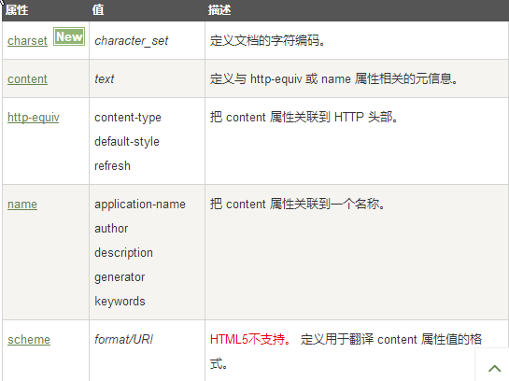 charset="utf-8" |  | 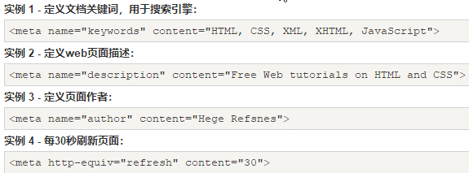 网页默认字符集 | https://www.runoob.com/tags/tag-meta.html
 | <head> | 定义文档的头部，
 | <base/> | 为页面上的所有链接规定默认地址基准 | href | URL | 规定页面中所有相对链接的基准 URL。
 |  |  | target | _blank
 |  |  |  | _parent
 |  |  |  | _self
 |  |  |  | _top
 |  |  |  | framename
 | <style> | 样式元素 | type="text/css" |  | 表示样式为CSS样式,未来可能有其他样式
 | <link /> | 链接外部文件支持，基本只用于链接样式表 | <link rel="stylesheet" type="text/css" href="theme.css" /> 链接外部样式表
 | <script> | 既可以包含脚本语句，也可以通过 src 属性指向外部脚本文件。 | <script src="main.js"></script> 链接外部脚本文件
 |  |  | async="async" |  | 表示立即下载脚本，但不妨碍页面的其他操作
 |  |  | defer="defer" |  | 表示脚本可以延迟到文档完全被解析和显示之后再执行。只对外部脚本文件有效
 |  |  | chatset |  | 表示通过src属性指定的代码的字符集

 |  |  | <script type="text/javascript"> document.write("Hello World!") </script> | 编写内部脚本
表单 | <form> | 定义供用户输入的 HTML 表单。表单能够包含 input 元素，比如文本字段、复选框、单选框、提交按钮等等。 表单还可以包含 menus、textarea、fieldset、legend 和 label 元素。 表单用于向服务器传输数据。 | action | URL | 规定当提交表单时向何处发送表单数据。
 |  |  | accept-charset | charset_list | 规定服务器可处理的表单数据字符集。
 |  |  | autocomplete | on | 规定是否启用表单的自动完成功能。
 |  |  |  | off
 |  |  | enctype | 见说明 | 规定在发送表单数据之前如何对其进行编码。
 |  |  | method | get | 规定用于发送 form-data 的 HTTP 方法。
 |  |  |  | post
 |  |  | name | form_name | 规定表单的名称。
 |  |  | novalidate | novalidate | 如果使用该属性，则提交表单时不进行验证。
 |  |  | target | _blank | 规定在何处打开 action URL。
 |  |  |  | _self
 |  |  |  | _parent
 |  |  |  | _top
 |  |  |  | framename
 |  |  | onsubmit
 | <input> | 定义输入控件。 | type | button
 |  |  |  | checkbox
 |  |  |  | file
 |  |  |  | hidden
 |  |  |  | image
 |  |  |  | password
 |  |  |  | radio
 |  |  |  | reset
 |  |  |  | submit
 |  |  |  | text
 |  |  |  | number
 |  |  | placeholder |  | 提供可描述输入字段预期值的提示信息
 |  |  | value |  | 规定 input 元素的值。
 | <textarea> | 定义多行的文本输入控件。
 | <button> | 定义按钮。
 | <select> | 定义选择列表（下拉列表）。
 | <optgroup> | 定义选择列表中相关选项的组合。
 | <option> | 定义选择列表中的选项。
 | <label> | 定义 input 元素的标注。
 | <fieldset> | 定义围绕表单中元素的边框。
 | <legend> | 定义 fieldset 元素的标题。
 | <isindex> | 不赞成使用。定义与文档相关的可搜索索引。
 | <datalist> | 定义下拉列表。
 | <keygen> | 定义生成密钥。
 | <output> | 定义输出的一些类型

 | <em></em>
 | <q></q> | 引用，文本有双引号 |  |  |  | q是内联（inline）元素；blockquote是块（block）元素
 | <blockquote> | 整段引用，整段四周都有间隔
 | <a></a> | 链接，可以放入文字图像元素 | href="..." |  | 链接地址 | 路径写法，相对路径
 |  |  |  |  |  | 顺延向下

 | <img /> | 单标签，图片 | src="..." |  | 图片地址及文件名
 |  |  | width="300" |  | 图片宽度，单位默认为px，如300就是300px | 返回上级
 |  |  | height="..." |  | 图片高度

 | <li><li/> | 列表项，list item
 | <ol></ol> | 有序，对li进行封装，ordered list
 | <ul></ul> | 无序，对li进行封装，unordered list
 | <dl> <dt>...</dt> <dd>...</dd> <dl> | 自定义列表，dt为项，dd为描述

 | &lt; | <
 | &gt; | >
 | &amp; | &
 | &nbsp; | 空格
 |  |  | 全局属性
 |  |  | name="..."
 |  |  | id="..."
 |  |  | class="…"
 |  |  | style="..." |  | 规定元素的行内样式（inline style） | style用法

